제목
구조물을 활용한 이동과 전투를 위한 시스템문서
김현배

작성 의도 : 핵심 시스템에 대한 요소들의 이해와 사용 방법에대한 알려주기 위한

1.개요
1.개요

1.1 게임 소개

퍼즐을 풀어 탐색하는 게임


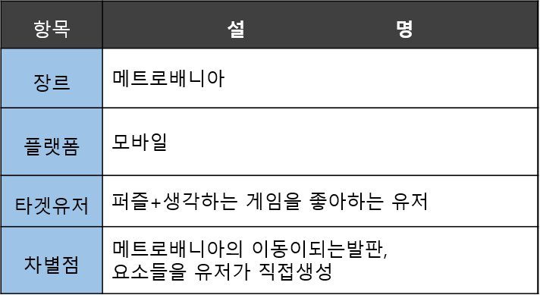

메트로배니아 : 플랫포머 게임을 기반으로 한 구성이 대부분이며 거대한맵을 가지고있다 게임초반에는 갈 수 없는 장소를 새로운 능력을 얻어 갈 수 있게되어 탐색을 하는 게임 탐색의 비중이 큰게임이다.

차별점으로 직접 생성하게 만든 의도 : 유저에게 마음대로 생성 하는 재미와 직접 설계한 요소들이 사용했하고 성공했을 때에 오는 성취감을 주기위해

차별적 요소로 달라지는 요소

2.구조물
2.구조물
구조물 : 게임 플레이에 이동관련, 퍼즐을 풀기위한 요소들

2-1구조물의 종류와 설명

생성이 가능한 구조물
함정(일반함정)
함정(특수함정)
오브젝트
지형

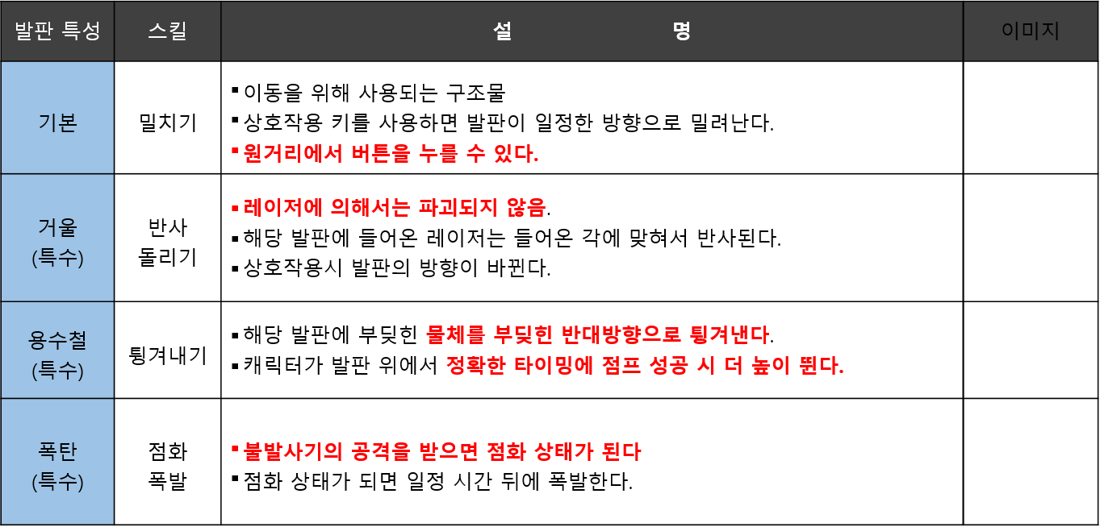
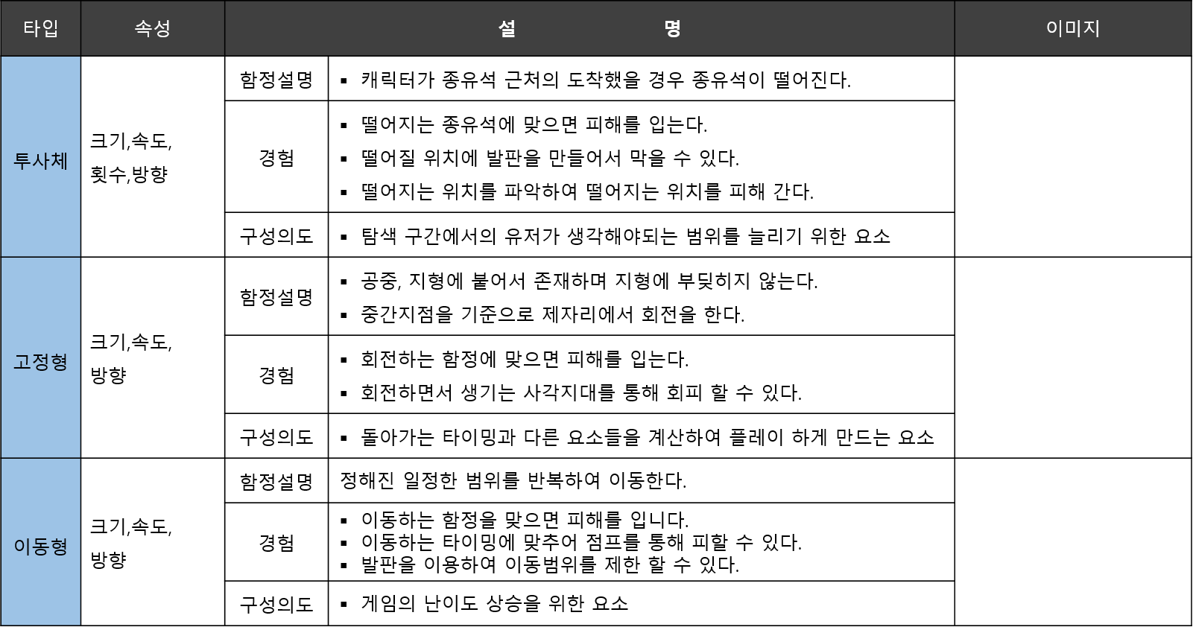
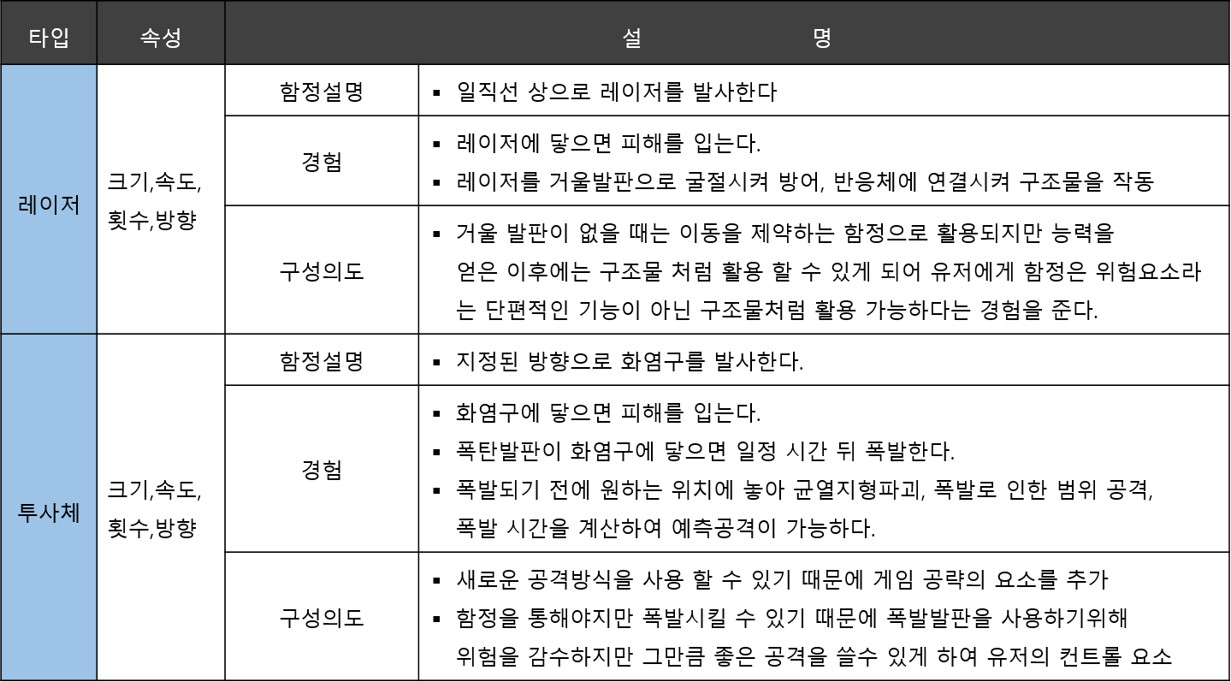
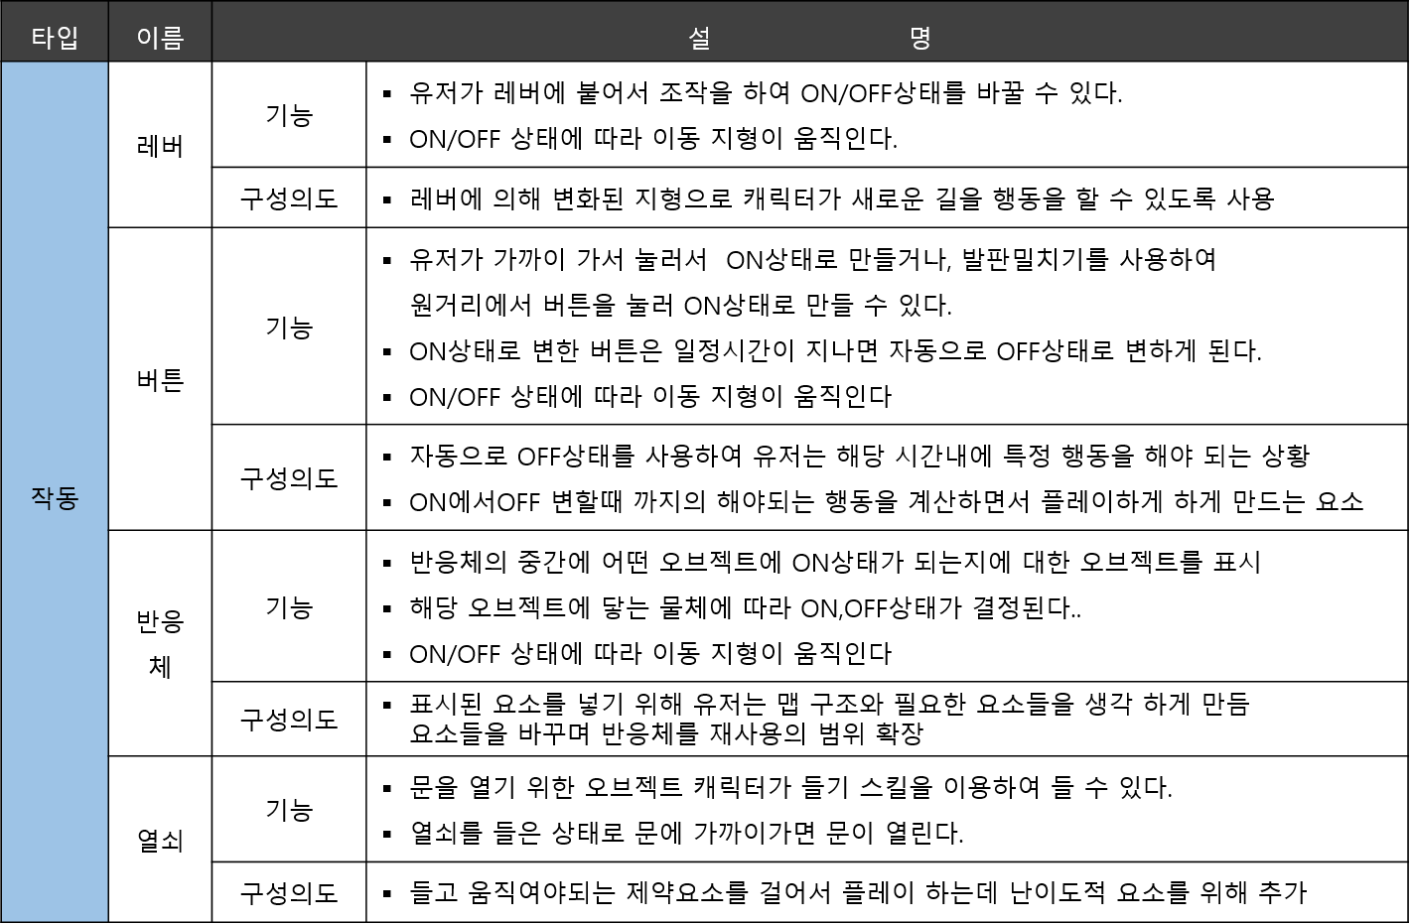
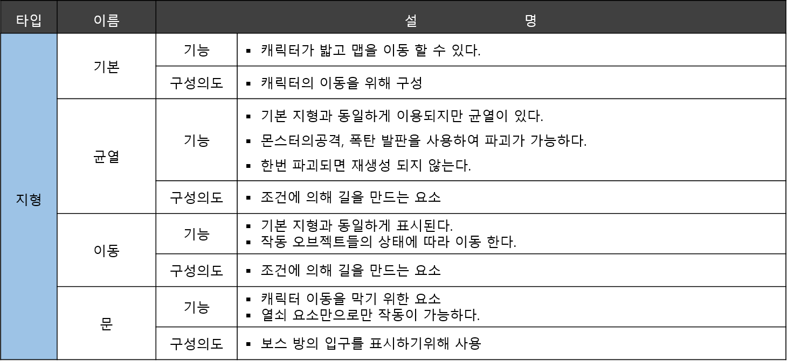

유저가 생성할 수 할 수 있으며, 캐릭터의 이동 또는 구조물,함정과 상호작용 가능한 지형의 한 종류
특수 발판은 최대 3개 까지 생성이 가능하다.
모든 발판은 각각 유지 가능 시간이 존재하며 시간이 지나면 자동으로 사라진다.
몬스터,함정에 의해 파괴될 수 있다.

특수 함정은 발판을 파괴 할 수 있다.
발판과 상호작용을 통해 함정 요소가 아닌 게임 진행을 위한 요소로 사용 할 수 있다.

2-2 구조물 데이터 테이블

NPC 데이터 테이블 시트
스킬 데이터 테비을 시트

3.몬스터
3.몬스터

3-1몬스터의 종류와 설명

일반 몬스터
보스 몬스터

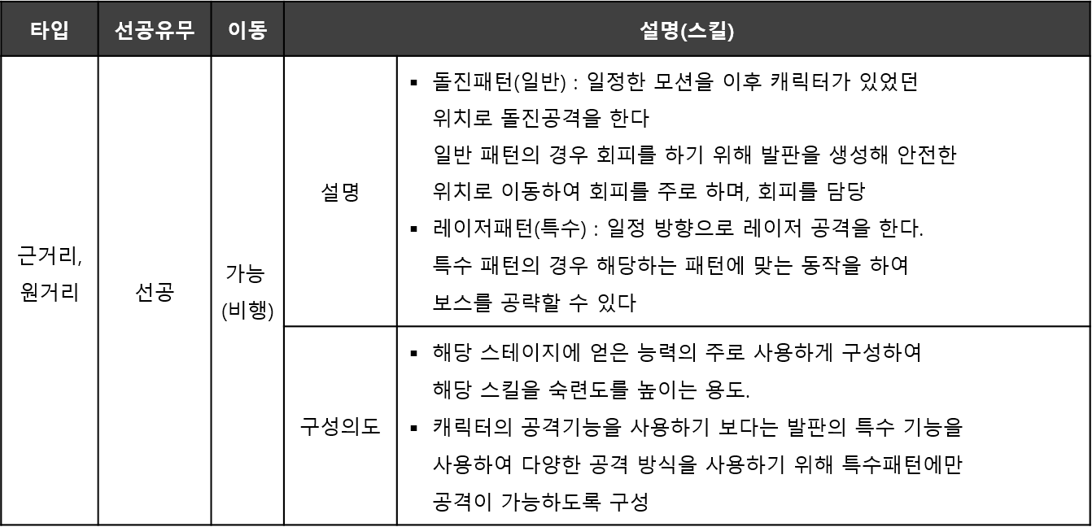
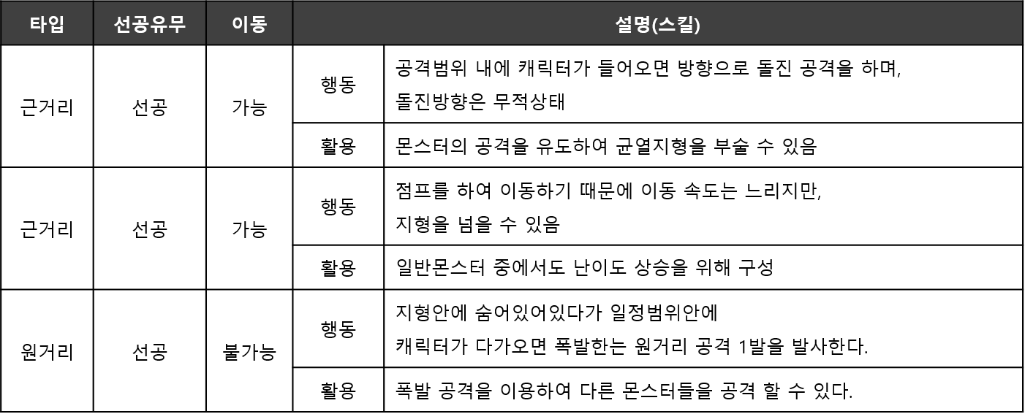

2-2 몬스터 데이터 테이블

NPC 데이터 테이블 시트
스킬 데이터 테비을 시트

4.생성을 위한 플로어차트
전체 발판 생성을 위한 순서에 따른 프로우차트
YES

NO

유저가 생성할 객체를 선택하는 단계

체인지 버튼을 누른다.
생성 단계

생성 버튼을 누르고 객체가 발사되기 전단계
현재 캐릭터가 생성가능한 스킬의 리스트 요청
현재 캐릭터의 상태값 요철

유저의 DB

캐릭터의 DB

현재 캐릭터가 생성가능한 스킬의 리스트 출력
현재 캐릭터 상태값 출력

캐릭터가 현재 기본상태인가?

생성 스킬이 2개 이상인가?

생성버튼에 설정되어있는 스킬값 요청
생성버튼의 스킬값 요철

유저의 DB
캐릭터의 DB

생성버튼에 설정되어있는 스킬값 출력
생성버튼의 스킬값 출력

생성버튼의 스킬값이 기본발판인가?

생성버튼에 있는 스킬을 스킬리스트에서 다음 생성스킬로교체한다

바뀐 생성버튼의 생성스킬정보를 입력
현재생성 가능한 요소의 개수 요철

유저의 DB

캐릭터의 DB

현재생성 가능한 요소의 개수 출력

체인지 버튼 종료

2번데이터 생성가능한 요소의 개수가 남아 있는가?

생성스킬값에 설정되어있는 요소 발사

객체가 발사된후 고정되기 까지의 단계

발판 생성버튼이 입력이 되었는가
지형에 부딪혔는가?
최대 사거리까지 진행 하였는가>
생성 실패라는 걸 알려주는 연출

요소의 위치에 다른 요소가 존재하는가

발사한 요소 삭제

생성한 발판이 기본발판인가?

에너지 -1 유저 DB에 입력 입력

유저의 DB

해당위치에 요소을 고정

종료

